画像
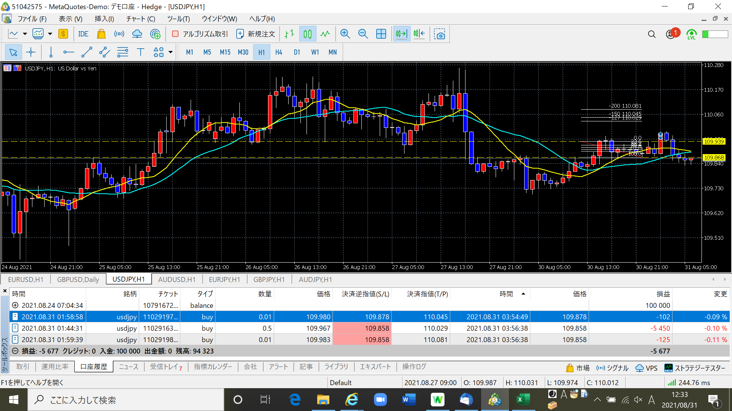
2021.08.31 | ＥＢ形状としては問題なかったが、高値が過去のサポートラインだったので、位置としては適切ではない、ということだろう。
 | エントリー方法がわからず、新規注文で指値をFIBの-125、-150、-200で3回入れましたが｡｡｡何か間違ってますよね？？

